COMEX X CAPEX
Gestão de Importação - Casa dos Ventos

Premissas Operacionais |  |  | 768,177,863 Wp |  | Premissas Operacionais |  | 600,000,000 Wp
Produtos |  | Módulo 655 |  |  | Produtos | SKID da Sungrow
Potência por Módulo - Wp |  | 655
Quantidade de Módulos Solares Por Container |  | 720
Potencia por Container |  | 471,600 Wp
Preço FOB - Wp |  | USD 0.1022 |  |  | Preço FOB - Wp
Preço FOB - Por Container |  | USD 48,197.52 |  |  | Preço FOB - Por SKID
Quantidade de Containers - 40 DRY/HC |  | 1629 |  |  | Quantidade de Containers - 40 DRY/HC | 73
Quantidade de Módulos Solares - total projeto |  | #VALUE! |  |  | Quantidade de Módulos Solares - total projeto
Potencia da UFV |  | 768,177,863 Wp |  |  | Potencia da UFV AC | 600,000,000 Wac
Quantidade de embarques |  | 108 Embarques |  |  | Quantidade de embarques | 73 Embarques
Porto de Origem |  | Shanghai - China |  |  | Porto de Origem | Shanghai - China
Porto de Destino |  | Salvador - Salvador - Brasil |  |  | Porto de Destino | Santos - São Paulo - Brasil
Incoterm |  | FOB |  |  | Incoterm | FOB
NCM |  | 8541.43.00 |  |  | NCM | 8537.20.90
EX TARIFÁRIO |  | Não |  |  | EX TARIFÁRIO | Não
Taxa de Câmbio - BRL/USD |  | 5.8000 |  |  | Taxa de Câmbio - BRL/USD | 5.8000
 |  | CIF | USD 0.0343 | R$ 0.2022 | R$ 0.0148 | CIF | USD 0.0558 | R$ 0.0955
 |  | CIF-DDP | USD 0.0070 | R$ 0.0404 |  | CIF-DDP | USD 0.0005 | R$ 0.0028

[1.0] CUSTOS DE NACIONALIZAÇÃO |  | Solar Siriemas |  |  |  | Rio Brilhante Solar - Campo Grande/MS
Valor FOB | #REF! | USD 48,193.85 | USD 78,507,777.61 | R$ 455,345,110.14 |  | USD 323,884.60 | USD 23,647,365.60 | R$ 137,154,720.48
Frete Internacional - estimado 03/2024 |  | USD 3,000.00 | USD 4,887,000.00 | R$ 28,344,600.00 |  | USD 3,000.00 | USD 219,035.10 | R$ 1,270,403.58
VALOR CFR |  |  | USD 83,394,777.61 | R$ 483,689,710.14 |  |  | USD 23,866,400.70 | R$ 138,425,124.06
Seguro Internacional |  | 0.09% | USD 75,055.30 | R$ 435,320.74 |  | 0.09% | USD 21,479.76 | R$ 124,582.61
Valor Total CIF (Custo + Seguro + Frete) | #REF! | R$ 51,239.92 | USD 83,469,832.91 | R$ 484,125,030.88 |  | R$ 327,178.80 | USD 23,887,880.46 | R$ 138,549,706.67

[1.1] IMPOSTOS DE NACIONALIZAÇÃO |  | Solar Siriemas |  |  |  | Rio Brilhante Solar - Campo Grande/MS
I.I. |  | 25.00% | USD 20,867,458.23 | R$ 121,031,257.72 |  | 16.20% | USD 3,869,836.63 | R$ 22,445,052.48
I.P.I. |  | 0.00% | USD - | R$ - |  | 0.00% | USD - | R$ -
P.I.S. - REIDI |  | 0.00% | USD - | R$ - |  | 0.00% | USD - | R$ - | https://calculadorafrete.antt.gov.br/
COFINS - REIDI |  | 0.00% | USD - | R$ - |  | 0.00% | USD - | R$ -
ICMS - ISENTO |  | 0.00% | USD - | R$ - |  | 17.00% | USD 5,685,315.55 | R$ 32,974,830.19
TOTAL DE IMPOSTOS DE NACIONALIZAÇÃO |  |  | USD 20,867,458.23 | R$ 121,031,257.72 |  |  | USD 9,555,152.18 | R$ 55,419,882.67
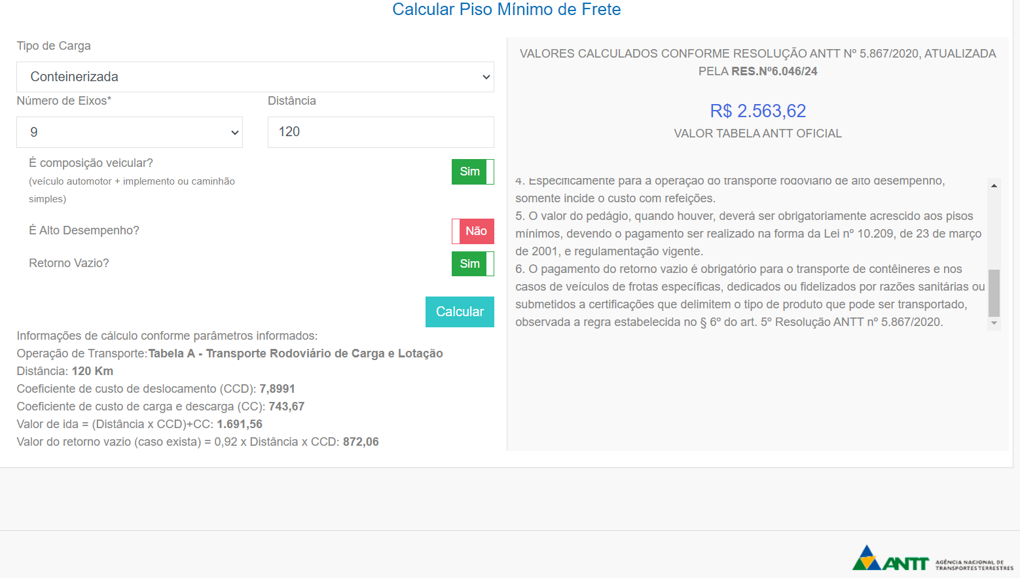
[2.0] DESPESAS LOGÍSTICAS E OPERACIONAIS |  | Solar Siriemas |  |  |  | Rio Brilhante Solar - Campo Grande/MS
AFRMM |  | 8.00% | USD 417,922.76 | R$ 2,423,952.00 |  | 8.00% | USD 18,731.28 | R$ 108,641.41
Terminal Handling Charges |  | R$ 1,200.00 | USD 337,034.48 | R$ 1,954,800.00 |  | R$ 1,200.00 | USD 15,105.87 | R$ 87,614.04
BL Release - por BL |  | R$ 565.00 | USD 10,520.69 | R$ 61,020.00 |  | R$ 565.00 | USD 7,112.35 | R$ 41,251.61
Drop Off |  | R$ 175.00 | USD 49,150.86 | R$ 285,075.00 |  | R$ 175.00 | USD 2,202.94 | R$ 12,777.05
Desconsolidação - por BL |  | USD 80.00 | USD 8,640.00 | R$ 50,112.00 |  | USD 80.00 | USD 5,840.94 | R$ 33,877.43
ISPS Destination |  | USD 55.00 | USD 89,595.00 | R$ 519,651.00 |  | USD 55.00 | USD 4,015.64 | R$ 23,290.73
Damage Protection |  | R$ 175.00 | USD 49,150.86 | R$ 285,075.00 |  | R$ 175.00 | USD 2,202.94 | R$ 12,777.05
Container Handling Charge |  | USD 25.00 | USD 40,725.00 | R$ 236,205.00 |  | USD 25.00 | USD 1,825.29 | R$ 10,586.70
Armazenagem portuaria |  | R$ 1,500.00 | USD 421,293.10 | R$ 2,443,500.00 |  | R$ 1,500.00 | USD 18,882.34 | R$ 109,517.55
Taxas portuárias |  | R$ 0.00 | USD - | R$ - |  | R$ 0.00 | USD - | R$ -
Despachante Aduaneiro |  | R$ 1,200.00 | USD 22,344.83 | R$ 129,600.00 |  | R$ 1,200.00 | USD 15,105.87 | R$ 87,614.04
Taxa Siscomex |  | R$ 154.23 | USD 2,871.87 | R$ 16,656.84 |  | R$ 154.23 | USD 1,941.48 | R$ 11,260.59
LI - Licença de Importação - Inmetro |  | R$ 103.53 | USD 1,927.80 | R$ 11,181.24 |  | R$ 103.53 | USD 1,303.26 | R$ 7,558.90
TOTAL DE DESPESAS DE NACIONALIZAÇÃO |  |  | USD 1,451,177.26 | R$ 8,416,828.08 |  |  | USD 94,270.19 | R$ 546,767.10

CUSTO TOTAL ADUANEIRO + DESPESAS |  |  | USD 105,788,468.39 | R$ 613,573,116.67 |  |  | USD 33,537,302.83 | R$ 194,516,356.43

[4.0] TRANSPORTE NACIONAL |  | Solar Siriemas |  |  |  | Rio Brilhante Solar - Campo Grande/MS
Frete Entrega - ANTT |  | R$ 15,500.00 | USD 4,353,362.07 | R$ 25,249,500.00 |  | R$ 15,500.00 | USD 195,117.47 | R$ 1,131,681.35
Ad Valorem |  | 0.10% | USD 105,788.47 | R$ 613,573.12 |  | 0.10% | USD 33,537.30 | R$ 194,516.36
ICMS - Se aplicável |  | 0.00% | USD - | R$ - |  | 0.00% | USD - | R$ -
CUSTO TOTAL DE TRANSPORTE NACIONAL |  |  | USD 4,459,150.54 | R$ 25,863,073.12 |  |  | USD 228,654.78 | R$ 1,326,197.71

CUSTO TOTAL DE IMPORTAÇÃO |  |  | USD 110,247,618.93 | R$ 639,436,189.79 |  |  | USD 33,765,957.61 | R$ 195,842,554.14
CUSTO TOTAL DE IMPORTAÇÃO - POR CNTR |  |  | USD 67,678.10 | R$ 392,532.96 |  |  | USD 462,473.24 | R$ 2,682,344.80
CUSTO TOTAL DE IMPORTAÇÃO - POR Wp |  |  | USD 0.1435 | R$ 0.8324 |  |  | USD 0.0563 | R$ 0.3264

FATOR DE NACIONALIZAÇÃO |  | 40.43% |  |  |  | 42.79%

[5.0] OBSERVAÇÕES
1) Os custos estão sujeitos a variações decorrentes de variação cambial, preços praticados por agentes logísticos conforme a oscilação atual.

